关系图
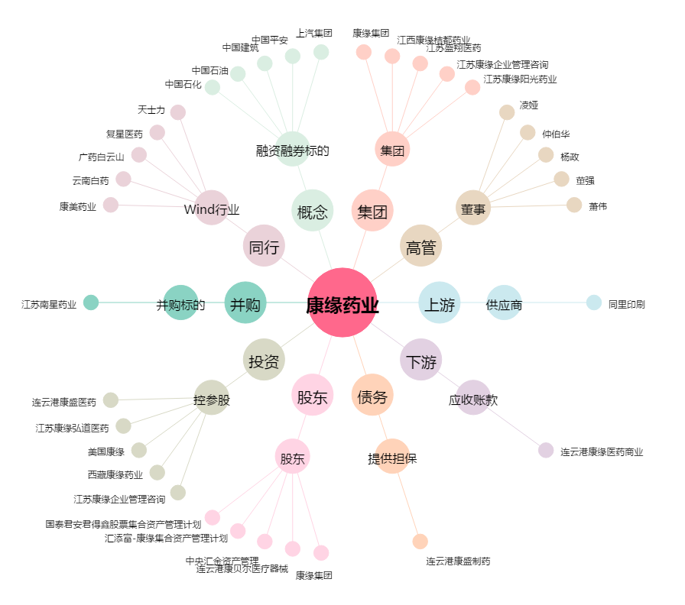
康缘药业[600557.SH] - 关系概览图

